day51_用户管理
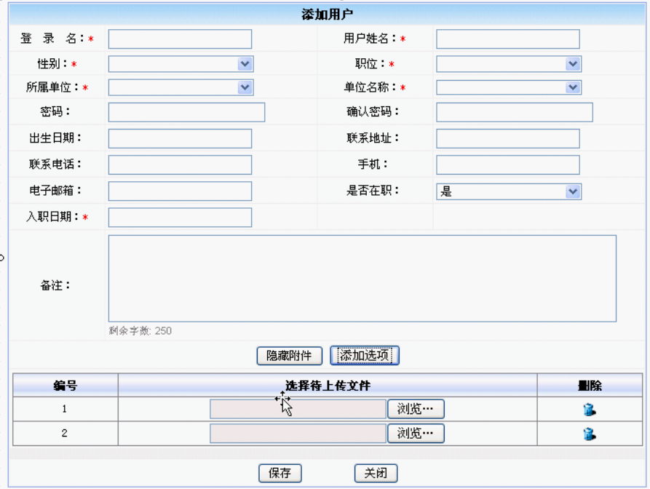

一个用户对应多个附件

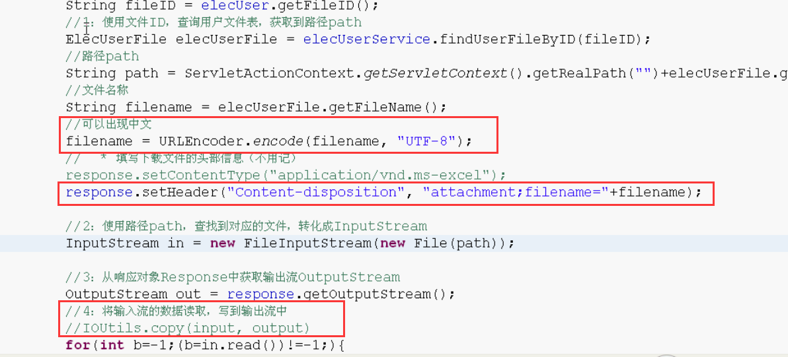

文件下载（JavaWeb形式）
1. content-disposition http://www.ietf.org/rfc/rfc1806.txt
2. 文件需要点击下载，而不是通过浏览器“下载”
，所以要把文件形式的输出流写在response里面返回
文件下载（web框架形式）
1. 框架也会提供文件下载方法

